NY 07114
产品名称 | item photo | add | qty | Closeout price | LINK | Package | color | ctns
骨传导耳机 黑色 |  | NJ 07114 | 1952 | $10 | https://a.co/d/huYNbh2 |  | black | 61
骨传导耳机 蓝色 | 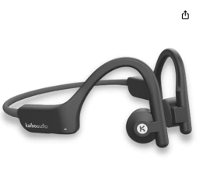 | NJ 07114 | 192 | $10 | https://a.co/d/huYNbh2 |  | blue | 6
骨传导耳机 pius黑色 | 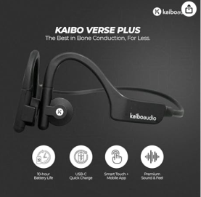 | NJ 07114 | 672 | $10 | https://a.co/d/9hKqoRn |  | pius black | 21
骨传导耳机 flex |  | NJ 07114 | 1248 | $15.50 | https://a.co/d/2CbOnch |  | flex | 39
 |  |  | 4064 |  |  |  |  | 127

